Açıklamalar
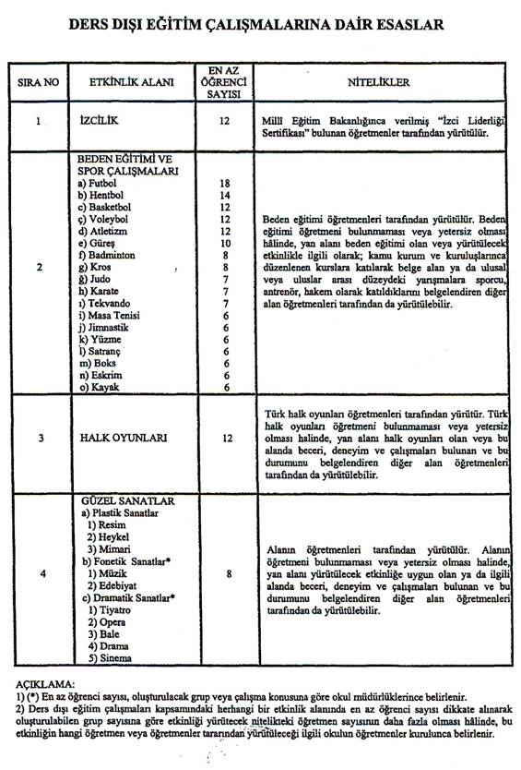
TAŞKENT İLÇE MİLLİ EĞİTİM MÜDÜRLÜĞÜ 2017-2018 ÖĞRETİM YILI DERS DIŞI EGZERSİZ ÇALIŞMALARINDA DİKKAT EDİLECEK HUSUSLAR İLE YAPILACAK İŞ VE İŞLEMLER
Okullarımızda gerçekleştirilecek olan ders Dışı Egzersiz çalışmaları için Yıllık Egzersiz Planında İlçe Onay bölümüne İnceleyen kısmına Şube Müdürü ........... ve onaylayan kısmına İlçe Milli Eğitim Müdürümüz ..............yazılması, DYS üzerinden Egzersiz Dosyasının gönderilmesi ayrıca hazırlanacak 3 nüshanın elden İlçe MEM Temel Eğitim Şubesine onaylanmak üzere bir adet üst yazı örneği ile teslim edilmesi , İlçe onay tarihi itibari ile ücret ödenmesi ve Okulun aldığı Toplu ücret Onayında ders Dışı Egzersiz Çalışması ile ilgili sütun açılarak yazılması , yıl içeresinde yürütülen faaliyetlerin Okul Müdürlüğü yetki sorumluluğunda verimlilik ve etkililik esasına göre yürütülmesi, fiili olarak herhangi bir nedenle işlenemeyen egzersizlere ücret ödenmemesi ayrıca kapatma taleplerinin İlçe MEM bildirilmesi; gerekli güvenlik tedbirleri ve veli izin Belgelerinin mutlaka alınması, onaylanan program esas alınarak Denetim yapılacağı için programda yer ve saat değişikliklerinin okul müdürlüğü onayına bağlanması ve ilgili dosyada bulundurulması, Egzersiz Defteri, Yoklama Listelerinin düzenli olarak tutulması sağlanacaktır. Öğretmenlerimizin Egzersiz Çalışmaları ile ilgili sene sonu Öğrenciler tarafından GÖSTERİ/SERGİ/FAALİYET/ETKİNLİK yapması ve okul müdürlüğüne gerçekleştirilen bütün faaliyetleri için sene sonu raporu hazırlanmasını rica ederiz.
UYGULAMA ESASLARI
Okullarda yapılacak olan ders Dışı Egzersiz çalışmalarında 53578 sayılı 2010/49 Nolu Genelgeden hareketle aşağıdaki maddelere dikkat edilmesi gerekmektedir.
1- Ders dışı eğitim çalışması yapacak öğretmenlere ödenecek ek ders saati sayısı, okulun bir ders yılındaki toplam ders saati sayısının %6’sını geçemez.(Okuldan İlçe Milli Eğitim Müdürlüğüne gönderilen resmi yazıda belirtilecektir.) Eğer Ders Dışı Eğitim Faaliyeti yapmak isteyen öğretmen ve ders sayısı branşlara göre %6’lık dilimi geçiyor ise eğitim öğretim yılı başında yapılacak ilk öğretmenler kurulu toplantısında hangi branşlarda ve etkinliğin hangi öğretmen tarafından yapılacağı, okulun bir ders yılındaki toplam ders saati sayısının %6’sını geçmeyecek şekilde belirlenecek ve kurulda karar altına alınacaktır.
2- Aynı grup için yürütülen etkinliklerde birden fazla öğretmene ders dışı eğitim çalışması için ek ders görevi verilmeyecektir.
3- Çalışmalar ders dışında yapılacak, kesinlikle ders saatinde ve boş derslerde olmayacaktır. Aylık programlarda çalışma saati ve yeri belirtilecek, öğle saatinde çalışma yapılmayacaktır.
4- Öğretmenler çalışmalarını sabahçıysalar öğleden sonra veya hafta sonu; öğlenciyseler sabah veya hafta sonu yapacaklardır. Tam gün eğitim yapan okullardaki çalışmalar, okul çıkışında veya hafta sonu yapılmalıdır. Çalışmaya katılacak öğrenci velilerinden mutlaka öğrencinin çalışmaya katılabilmesi için izin belgesi alınacaktır.
5- Yıllık programda belirtilen zaman içerisinde yapılamayan çalışmalar, okul idaresine yazılı bilgi vermek kaydıyla çalışmalarını uygun olan gün ve saatte yapacaklar, buna rağmen çalışmasını yapmayan öğretmenlerin egzersiz ücretleri kesilecektir.
6- Çalışmanın yerinde ve zamanında yapılan değişiklikler önceden okul idaresine yazılı olarak bildirilmeli ve gerekli onay alınmalıdır.
7- Çeşitli nedenlerle zamanında yapılamayan çalışmalar için onay alınmak suretiyle telafi programı uygulanabilir.
8- Yıllık ve aylık programlarda yapılacak, çalışmalar açıklamalı olacaktır. Her günün çalışması ayrı ayrı belirlenecektir.
9- Yıllık çalışma programı tamamlandığında, yapılan ders dışı çalışmaları hakkında bitiş raporu hazırlanarak okul idaresine verilecektir.
10- Ders dışı egzersiz çalışmaları günlük egzersiz ders defterine işlenerek imzalanacaktır. Her egzersiz yapan için ayrı bir defter tutulacaktır.
11- Yapılan egzersiz çalışmaları sonucunda okullarda mutlaka bir faaliyet yapılacaktır. Güzel sanatlar, Halk oyunları v.b. alanlarda çalışma yapan okullar yıl içerisinde ya da yılsonunda çalışmalarla ilgili etkinlik yapacaklar. Satranç turnuvalarına öğrencilerin katılımı sağlanacaktır. (Beden Eğitiminde takımların alt yapı hazırlığı ve okul içi turnuvaları bu faaliyetlerdendir.)
12- Ders dışı egzersiz planı bir kişiye ait olacak bir başkasının planından fotokopi yapılmayacak, ortak imzalanmayacak, öğretmenin tamamen kendi çalışması olup ders dışı egzersizleri çalışma planı formatına uygun bir şekilde bilgisayarda yazılacaktır. (Planlar 2+2+2 veya 3+3 şeklinde yapılabilir.)
13- Ders dışı egzersiz çalışmaları 2010/49 nolu genelgede belirtilen etkinlik alanlarında yapılacak bunların dışında herhangi bir etkinlik alanı kabul edilmeyecektir. ( Şiir dinletisi, güzel konuşma ve yazma, dergicilik, gazetecilik, maket uçak ve bayram ve törenlere hazırlık çalışmaları gibi etkinlik alanları yazılmayacaktır. Bunların bir kısmı edebiyatın konularıdır, ayrı bir etkinlik alanı değildir. Bayram ve törenlere hazırlık bütün eğitim çalışanlarının asli görevidir. )
14- Egzersiz planları üçer nüsha olarak hazırlanacak, alt yazı ve onay planla aynı sayfa üzerinde bulunacak, öğretmenin ve okul müdürünün imzası olmadan planlar onaya gönderilmeyecektir. Çalışmaya katılacak öğrenci listesi planlara eklenerek onaya gönderilecek. Alanının dışında belge ile çalışan öğretmenlerin belgeleri genelgeye uygun olacak, belgelerin fotokopileri okul idaresince onaylanarak planlara eklenecektir. Planların tarihleri okul yönetimleri tarafından kontrol edilerek resmi tatil ve bayram günlerine çalışma konmayacaktır.
15- Vekâleten atananlar dâhil yöneticilere, ücretli öğretmenlere 2010/49 nolu genelge gereği bu madde kapsamında ek ders görevi verilmeyecektir.
16- Birden fazla okulda görev alan öğretmenler kadrosunun bulunduğu okulda ders dışı egzersiz çalışmaları yapar ancak o okulda ders dışı egzersiz çalışması yok ise kadrosunun bulunduğu okul müdürünün izni ile görev yaptığı diğer okulda ders dışı egzersiz çalışmaları yapabilir. İki ayrı okulda veya birden fazla branşta ders dışı egzersiz çalışması yapanlar sadece birinden ücret alırlar.
17- Ders dışı egzersiz çalışmalarında konular eğitime yönelik olmalıdır. (Kütüphanenin temizliği ders dışı egzersiz sayılmaz.)
18- İlgili genelgenin Yapılacak kontrol ve denetimle bu etkinliklerin olması gerektiği gibi yürütülmesini sağlamaktan birinci derecede sorumlu olan eğitim kurumu müdürü ?” hükmü gereği çalışmaların kontrol ve denetiminden 1. (birinci) derece sorumlu okul müdürleridir. Yapılan ders dışı egzersiz çalışmaları okul müdürü veya görevlendireceği müdür yardımcısının gözetiminde ve sorumluluğunda olacaktır.
19- İlgili genelgenin çalışma programları, İlçe milli eğitim müdürlüklerince onaylanmadan yürürlüğe konulmaz ?”hükmü gereği çalışma programı onaydan sonra yürürlüğe girer ve yürürlüğe girdikten sonra gündüz ücreti üzerinden ücret tahakkuk ettirilir. Onay makamı İlçe Milli Eğitim Müdürlüğüdür.
Ders Dışı Egzersiz Kursu Açılma Şartları
Ders dışı egzersiz ve ders dışı eğitim çalışmalarının açılması için genelge bazı şartlar belirtmiştir. Buna bağlı olarak açılacak eğitim çalışmasını yapacak öğretmene ödenecek ek ders sayısı, okulun bir yıllık ders saati sayısının %6 sını geçememektedir. Ders dışı eğitim çalışmaları kesinlikle ders saati içerisinde yapılamaz ve mutlaka ders saati dışındaki bir sürede yapılmalıdır. Çalışmaların uygun bir biçimde yapılabilmesi adına yapılacak değişiklikler okul idaresine değişiklik yapılmadan önce bildirilmeli ve gereken onaylar alınarak ders dışı eğitim saatinde değişiklik yapılmalıdır. Yıllık çalışma programları ile aylık çalışma programlarında yapılacak olan etkinlikler açıklamalı bir şekilde planda uygun yerlere konulmalıdır. Yapılan her bir etkinliğin neleri içerdiği, ne şekilde yapılacağı ne gibi materyallere ihtiyaç duyulacağı belirtilmeli ve yıllık plan bu şekilde hazırlanmış olmalıdır. Yıllık çalışma programının tamamlanmasıyla da yapılan çalışma programına ait bir bitiş raporu hazırlanarak okul idaresine teslim edilecektir.
Kimler Ders Dışı Egzersiz Kursu Açabilir?
Etkinlik açabilecek öğretmenlerin niteliklerine göre ders dışı egzersiz açabilecek öğretmenlerin sahip olması gereken birkaç özellik vardır. Bunları örneklerle açıklamak yerinde olacaktır. İlk olarak izcilik kursu açabilmek için Milli eğitim bakanlığından İzci Liderliği Sertifikası alan öğretmenler bu kursu açabilir. Halk Oyunları için ise Türk Halk oyunları öğretmenleri tarafından yürütülmelidir. Halk oyunları öğretmenlerinin yetersiz sayıda olması nedeniyle kursun açılamaması durumunda bu alana yetenekli ve yeteneğini bir belge ile kanıtlayabilen öğretmenlerce de bu kursun eğitimi yapılabilir. Güzel Sanatlar için ise alan öğretmenlerine ulaşılması gerekmektedir. Alan öğretmeninin bulunmaması halinde alana yetkinliğini belge ile kanıtlayan öğretmenlerce kurs açılabilir.
Giriş

